E-Rモデル エンティティ一覧
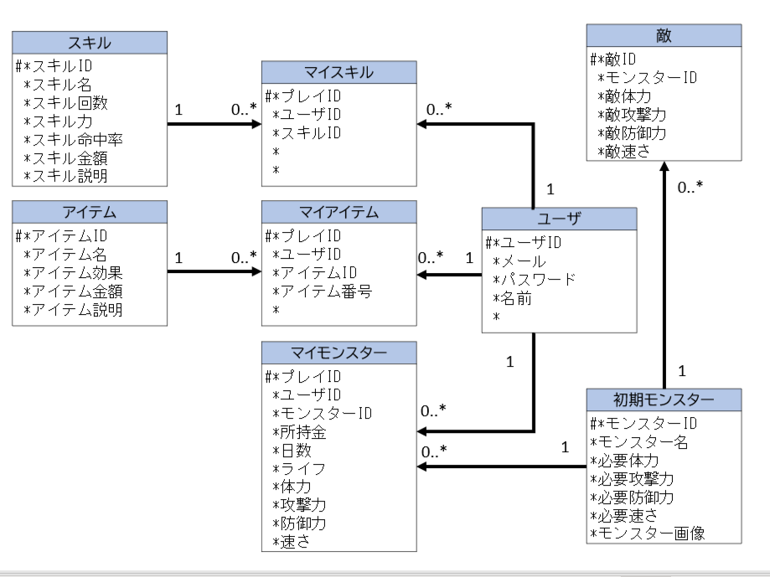
E-R図
システム名 |  | もんすたーフレンズ |  | 作成者 | 重森 天志
工程名 |  | システム設計 |  | 作成日付 | 2024-01-15
ドキュメント名 |  | もんすたーフレンズ データベース設計書 |  | バージョン | v1.0
E-R図ID |  | ER001 |  | 更新者
概要 |  | もんすたーフレンズにおけるデータモデルを示す |  | 更新日付

エンティティ一覧
No. | 論理エンティティ名 | 物理エンティティ名 | エンティティ種別 | 定義
1 | 初期モンスター | default_monster | マスター | 初期モンスター情報を定義
2 | 敵 | enemy_monster | マスター | 敵情報を定義
3 | アイテム | item | マスター | アイテム情報を定義
4 | マイアイテム | my_item | マスター | マイアイテム情報を定義
5 | マイモンスター | my_monster | マスター | マイモンスター情報を定義
6 | マイスキル | my_skill | マスター | マイスキル情報を定義
7 | スキル | skill | マスター | スキル情報を定義
8 | ユーザ | user | イベント | ユーザ情報を記録
E-Rモデル図

